Data Definities
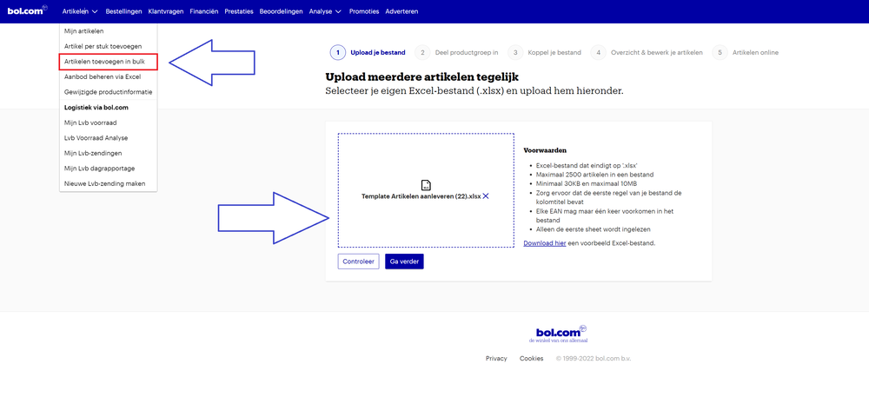
Upload
"Klaar met het aanvullen van de productinformatie? Upload je aanpassingen via de volgende stappen: 1, Sla je bestand op 2, Open je verkoopaccount 3, Selecteer: ""Artikelen toevoegen in Bulk in het menu 4, Upload je bestand "

Legenda
Kleur | Betekenis
 | Verplichte attributen
 | Optionele attributen
 | Niet van Toepassing

Attribuut Naam | Attribuut Definitie | Attribuut Invulinstructie
Additionele afbeeldingen | Vul hier de URL's voor de additionele afbeeldingen in. Je kunt de afbeeldingen een label geven in het verkoopaccount. | Voeg in het veld de URL's toe, gebruik een semicolon (;) tussen iedere URL. De afbeeldingen dienen te voldoen aan de volgende formaten: minimale bestandsgrootte: 30KB, maximale bestandsgrootte: 25MB, minimale geaccepteerde afbeelding resolutie: 500 x 500 px en maximale geaccepteerde afbeelding resolutie: 6 000 x 6 000 px. De volledige instructies kun je vinden op https://partnerplatform.bol.com/nl/hulp-nodig/productinformatie/deze-regels-gelden-voor-je-afbeeldingen/
Afleverwijze | Afleverwijze van het artikel. Kies verkoper of LVB (Logistiek via Bol.com) in het uitklapmenu.
Beschrijving | De beschrijving zoals deze wordt getoond op de productpagina. Het is mogelijk gebruik te maken van html tags. | Vul hier de commerciële beschrijving in zoals deze op de website getoond moet worden. Deze dient Nederlandstalig te zijn en bij voorkeur in de 'jij-vorm' geschreven te worden. Deze beschrijving mag maximaal 3000 tekens bevatten. Een goede productbeschrijving sluit aan op de titel en helpt de klant met het maken van zijn aankoopbeslissing. Daarom is complete, relevante en gestructureerde informatie belangrijk en daarin dient correcte interpunctie gebruikt te worden. Vermijd daarbij woorden als 'actie' en 'aanbieding' en verwijzingen naar externe bronnen.
Conditie | Conditie van het offer
Conditie commentaar | Kopers hechten veel waarde aan een juiste omschrijving van de conditie. Vrije tekst, maximaal 2000 karakters. Enkel te gebruiken voor 2ehands artikelen
EAN | Hier kunt u opgeven wat het EAN van het product is Dit dient een officieel uitgegeven EAN te zijn van 13 cijfers | Een EAN dient te bestaan uit 13 cijfers. Wanneer het EAN niet uit 13 cijfers bestaat vul dan aan door er nullen voor te plaatsen
Hoofdafbeelding | De hoofdafbeelding is de afbeelding die gebruikt wordt op de lijstpagina's en het is de eerste afbeelding die de klant op de productdetailpagina te zien krijgt. | Voeg in het veld de URL toe, bol kan deze dan downloaden en bij het artikel plaatsen. De afbeeldingen dienen te voldoen aan de volgende formaten: minimale bestandsgrootte: 30KB, maximale bestandsgrootte: 25MB, minimale geaccepteerde afbeelding resolutie: 500 x 500 px en maximale geaccepteerde afbeelding resolutie: 6 000 x 6 000 px. De volledige instructies voor afbeeldingen kun je vinden op https://partnerplatform.bol.com/nl/hulp-nodig/productinformatie/deze-regels-gelden-voor-je-afbeeldingen/
Interne referentie | Referentiecode voor uw eigen gebruik, maximaal 100 karakters. Dit is een optioneel veld.
Levertijd | Levertijd van uw artikel. Kies een waarde uit het uitklapmenu.
Marktdeelnemer | De verantwoordelijk marktdeelnemer kan zijn de fabrikant, de gemachtigde, de importeur, de distributeur, de fulfilmentdienstverlener of andere natuurlijke personen of rechtspersonen voor wie verplichtingen gelden ten aanzien van de vervaardiging van producten, het op de markt aanbieden ervan of de ingebruikneming ervan in overeenstemming met de toepasselijke harmonisatiewetgeving van de Unie (artikel 3 punt 13 Verordening EU 2019/1020). | Het beheren van Martkdeelnemers bestaat uit 2 stappen: 1. Open het verkoopaccount, ga naar Instellingen en kies vervolgens de pagina ‘Marktdeelnemers’. Hier kun je nieuwe marktdeelnemers toevoegen en de informatie van bestaande marktdeelnemers wijzigen. 2. Als je de marktdeelnemers hebt bijgewerkt dan verschijnen je marktdeelnemers in het uitklapmenu per cell in de kolom marktdeelnemer.
Prijs | De verkoopprijs zoals deze op Bol. komt te staan, de verkoopprijs is inclusief verzendkosten en BTW. | Vul je prijs in zonder valutateken en als van toepassing gebruik een , voor de decimalen. Voorbeeld: een verkoopprijs van € 6,20 vul je in als 6,20
Productnaam | Geef hier de naam van het product op | Een goede titel bevat het merk van het artikel, een serienaam, een typenummer en enkele onderscheidende karaktereigenschappen. Voor de leesbaarheid is het daarnaast belangrijk dat de titel gemiddeld 70 tekens lang is, deze niet geheel in hoofdletters geschreven wordt en dat er tussen de verschillende gegevens koppeltekens worden gebruikt. Vermijd in de titel worden als 'actie' en 'aanbieding' en verwijzingen naar externe bronnen. Voorbeeld: [Merk] [Productcode of Productnaam] – [Producttype] – [Kenmerk 1] – [Kenmerk 2].
Te koop | Wilt u het artikel na uploaden direct te koop zetten? Niet invullen betekent dat het artikel automatisch na uploaden te koop wordt gezet.
Voorraad | Voorraad die u beschikbaar heeft (wordt automatisch bijgewerkt wanneer u een artikel via bol.com verkocht heeft).

